Báo giá gốc
 |  | CÔNG TY CP KỸ THUẬT CÔNG NGHỆ QUANG MINH Địa Chỉ : Số 51 Tổ 4 , TT Đông Anh , H Đông Anh , TP Hà Nội Nhà Máy : Lô CN09 KCN Nguyên Khê - Đông Anh - Hà Nội MST : 0106124982 Email : tuyenft@gmail.com Hotline: 0979 308 945
 |  |  |  |  | Đông Anh |  | 2025-05-17
BẢNG GIÁ PHỤ KIỆN SOLAR
Kính Gửi : Quý Nhà Phân Phối Công ty cổ phần kỹ thuật và công nghệ Quang Minh xin gửi tới Quý khách hàng lời chào trân trọng và hợp tác . Cảm ơn Quý khách hàng đã ủng hộ sản phẩm của chúng tôi trong thời gian vừa qua. Chúng tôi xin gửi tới Quý khách hàng bảng thông báo giá nội dung cụ thể như sau :
STT | Chủng loại + Thông số | Hình ảnh minh họa | ĐVT | Số lượng | Đơn giá chưa VAT (VNĐ) | VAT (10%) | Tổng bao gồm VAT (VNĐ) |  | Holcom | Quanity (7.24 MWP) | Tổng giá Holcom | Tổng Giá QM | Tỷ lệ Holcom/QM | Pricing niêm yết - Holcom 3% | Giảm giá cho khách hàng NPP/1MWp, EPC lớn -5% | EPC vừa/nhỏ -4% | Installer / Nhà dân -3% Holcom
1 | Thanh ray nhôm ( Rail ) - Kích thước : 26x52mm - Tỷ trọng : 0.63 (+-5%) - Mác nhôm 6005 - T5/T6 | 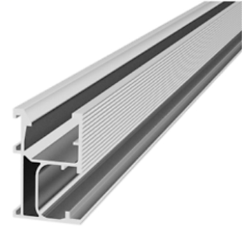 | M | 1 | 60,500 | 6,050 |  | 1.140 | 69,000.00 | 0 | - | - | #DIV/0! | 64,735 | 63,525 | 64,130 | 64,735
2 | Thanh ray nhôm ( Rail ) - Kích thước : 26x50mm - Tỷ trọng : 0.62 (+-5%) - Mác nhôm 6005 - T5,T6 |  | M | 1 | 59,800 | 5,980 |  | 1.142 | 68,310.00 | 0 | - | - | #DIV/0! | 63,986 | 62,790 | 63,388 | 63,986
3 | Thanh ray nhôm ( Rail ) - Kích thước : 26x50mm - Tỷ trọng : 0.60 (+-5%) - Mác nhôm 6005 - T5,T6 |  | M | 1 | 58,000 | 5,800 |  |  | - | 0 | - | - | #DIV/0! | 62,060 | 60,900 | 61,480 | 62,060
4 | Thanh ray nhôm ( Rail ) - Kích thước : 26x45mm - Tỷ trọng : 0.54 (+-5%) - Mác nhôm 6005 - T5,T6 |  | M | 1 | 52,000 | 5,200 |  |  | 55,880.00 | 28770 | 1,607,667,600 | 1,496,040,000 | 107% | 55,640 | 54,600 | 55,120 | 55,640
5 | Mini rail dài 200mm T2.7 - Kích thước 40x45 | 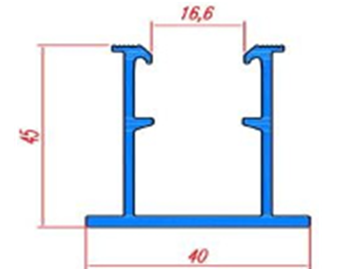 | Cái | 1 | 21,000 | 2,100 |  |  | - | 0 | - | - | #DIV/0! | 22,470 | 22,050 | 22,260 | 22,470
6 | Mini rail dài 200mm T1.7 - Kích thước 32x40 | 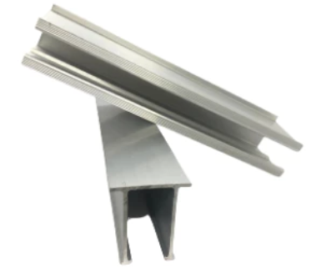 | Cái | 1 | 16,000 | 1,600 |  |  | - | 0 | - | - | #DIV/0! | 17,120 | 16,800 | 16,960 | 17,120
 | Mini rail dài 200mm T1.3 - Kích thước 32x40 |  |  | 1 | 13,500 | 1,350 |  |  | - | 0 | - | - | #DIV/0! | 14,445 | 14,175 | 14,310 | 14,445
7 | Thanh nối Rail dài 140mm - Kích thước : 140x21.5mm - Bao gồm: 2 bulong M8x20 , đệm vênh | 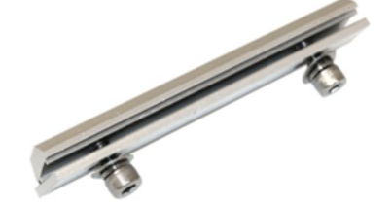 | Bộ | 1 | 9,800 | 980 |  |  | 9,856.00 | 6443 | 63,502,208 | 63,141,400 | 101% | 10,486 | 10,290 | 10,388 | 10,486
8 | Kẹp Giữa - Kích thước :40x40mm - Bao gồm: Bulong M8x40 ,đệm vênh , con chạy | 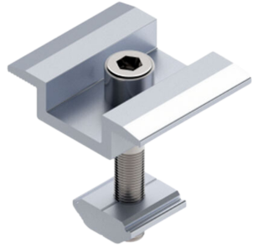 | Bộ | 1 | 6,200 | 620 |  |  | 8,800.00 | 8800 | 77,440,000 | 54,560,000 | 142% | 6,634 | 6,510 | 6,572 | 6,634
9 | Chân L 6.0mm - Kích thước : 85x40mm - Bao gồm Bulong M8x25, con chạy, vít bắn tôn, đệm. | 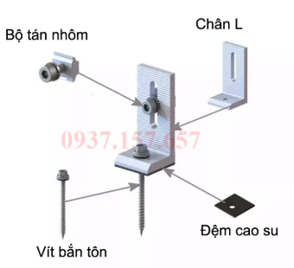 | Bộ | 1 | 14,000 | 1,400 |  |  | 16104 | 31,357.00 | 504,973,128 | 438,998,000 | 115% | 14,980 | 14,700 | 14,840 | 14,980
10 | Chân L8.0mm - Kích thước : 120x40mm - Bao gồm Bulong M8x25, con chạy, Vít bắn tôn, đệm. |  |  | 1 | 23,000 | 2,300 |  |  | - | 0 | - | - | #DIV/0! | 24,610 | 24,150 | 24,380 | 24,610
11 | Kẹp Biên 30 - 35- 40 - Kích thước: 40x40mm -Bao gồm Bulong M8x25, đệm vênh, con chạy | 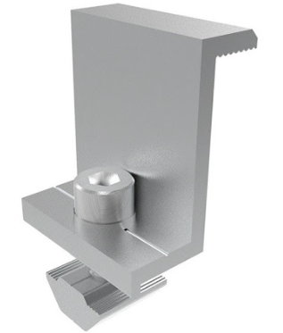 | Bộ | 1 | 6200 | 620 |  |  | 9,240.00 | 2220 | 20,512,800 | 13,764,000 | 149% | 6,634 | 6,510 | 6,572 | 6,634
12 | Kẹp Cliplook theo sóng tôn - Kích thước 55mm - 02 Bulong M8x25 bao gồm ecu và đệm Inox 304 | 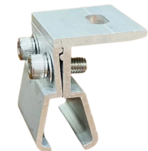 | Bộ | 1 | 18,000 | 1,800 |  |  | - | 0 | - | - | #DIV/0! | 19,260 | 18,900 | 19,080 | 19,260
13 | Kẹp Seamlook theo sóng tôn - Kích thước 55mm - 02 Bulong M8x25 bao gồm ecu và đệm Inox 304 | 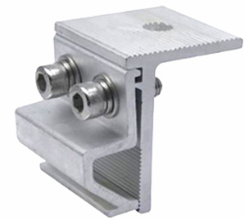 | Bộ | 1 | 17,500 | 1,750 |  |  | 20,064.00 | 31,357.00 | 629,146,848 | 548,747,500 | 115% | 18,725 | 18,375 | 18,550 | 18,725
14 | Chụp sóng tôn vuông 22-25 - 01 Vit bắn tôn Inox 410 M5.5x75 - Đệm cao su | 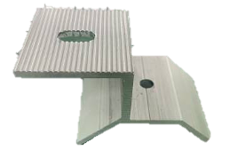 | Bộ | 1 | 13,000 | 1,300 |  |  | - | 0 | - | - | #DIV/0! | 13,910 | 13,650 | 13,780 | 13,910
15 | Kẹp Tiếp Địa - 01 Bulong M8x25 , đệm vênh - 01 Con trượt - 01 Blong M6x16 - 01 Lá tiếp địa |  | Bộ | 1 | 9,500 | 950 |  |  | 11,440.00 | 1162 | 13,293,280 | 11,039,000 | 120% | 10,165 | 9,975 | 10,070 | 10,165
16 | Pát Z mạ kẽm nhúng nóng - Kích thước 200x100x2mm |  | Cái | 1 | 16,500 | 1,650 |  |  | - | 0 | - | - | #DIV/0! | 17,655 | 17,325 | 17,490 | 17,655
 | Pát Z mạ kẽm nhúng nóng - Kích thước 300x100x2mm |  |  | 1 | 22,500 | 2,250 |  |  | - | 0 | - | - | #DIV/0! | 24,075 | 23,625 | 23,850 | 24,075
17 | Kẹp dây điện |  | Cái | 1 | 1,000 | 100 |  |  | 1,408.00 | 22680 | 31,933,440 | 22,680,000 | 141% | 1,070 | 1,050 | 1,060 | 1,070
18 | Lá Tiếp Địa | 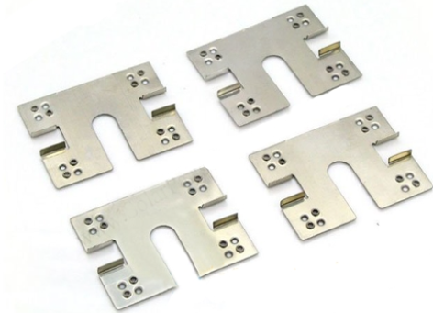 | Cái | 1 | 1,000 | 100 |  |  | 1,408.00 | 22680 | 31,933,440 | 22,680,000 | 141% | 1,070 | 1,050 | 1,060 | 1,070
19 | Bulong M8x20 |  | Cái | 1 | 1,100 | 110 |  |  | - | 0 | - | - | #DIV/0! | 1,177 | 1,155 | 1,166 | 1,177
 | Bulong M8x25 |  | Cái | 1 | 1,200 | 120 |  |  | - | 0 | - | - | #DIV/0! | 1,284 | 1,260 | 1,272 | 1,284
 | Bulong M8x40 |  | Cái | 1 | 1,500 | 150 |  |  | - | 0 | - | - | #DIV/0! | 1,605 | 1,575 | 1,590 | 1,605
 | Bulong M8x50 |  | Cái | 1 | 1,700 | 170 |  |  | - | 0 | - | - | #DIV/0! | 1,819 | 1,785 | 1,802 | 1,819
 | TỔNG GIÁ TRỊ HỢP ĐỒNG |  |  |  |  |  |  |  |  |  | 2,980,402,744 | 2,671,649,900
II. | Nội dung đính kèm bảng giá |  |  |  |  |  |  |  |  |  |  | 111.56%
1. | Đơn giá: | Đơn giá đã bao gồm VAT 10%
2. | Địa điểm giao nhận: | Thỏa thuận chi tiết
3. | Tiến độ giao hàng: | Thỏa thuận chi tiết
4 | Chất lượng hàng hóa: | Hàng mới 100%; bề mặt nhôm Anode từ 8-12 µm
5. | Bảo hành: | 15 năm đối với bề mặt Anode; 12 năm đối với kết cấu
6. | Thanh toán: | 6.1. Đặt cọc: | 20% giá trị đơn hàng hoặc thỏa thuận chi tiết;
 |  | 6.2. Thanh toán tiến độ: | Thanh toán đến 90% giá trị đơn hàng ngay khi hai bên tiến hành giao nhận
 |  | 6.3. Quyết toán: | Thanh toán hết 100% giá trị đơn hàng sau tối đa 10 ngày kể từ ngày bàn giao đầy đủ hàng hóa và chứng từ thanh toán theo quy định của hợp đồng mua bán giữa hai bên
 |  | 6.4. STK Thụ hưởng: | Công ty CP Kỹ thuật Công nghệ Quang Minh Số TK: 0311100849009 Ngân hàng TMCP MB bank - CN Đông Anh.
7. | Hiệu lực báo giá: | 15 ngày
 |  |  | CÔNG TY CP KỸ THUẬT CÔNG NGHỆ QUANG MINH

